ASSICURAZIONI
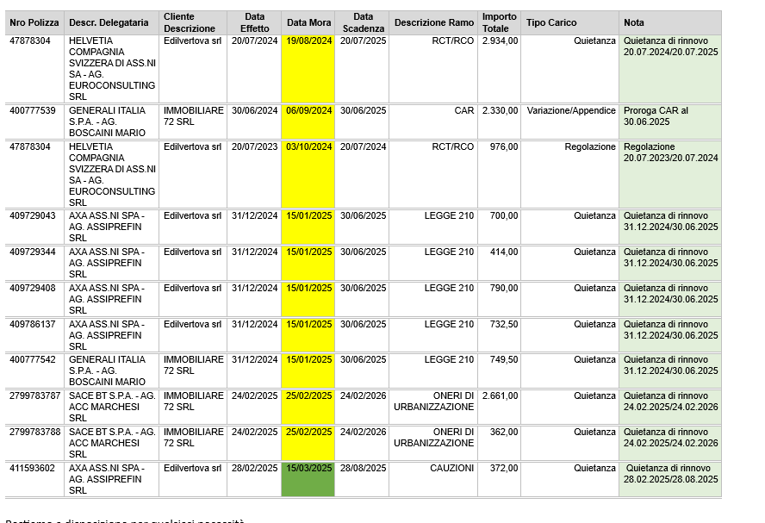
Cliente | Nro Contratto | Ramo | Rischio | Frazionamento | N. | Scadenza | Importo | USCITA ANNUA | Compagnia | scadenza
Edilvertova srl | 406549610 | Decennale postuma | Via P. Cavalli 20 - Villa Di Serio (BG) - 24020 | Temporanea | 1 |  |  | 0.00 £ | AXA ASS.NI SPA - Gerenza Milano
Edilvertova srl | 1397060 | Decennale postuma | Via San Francesco d'Assisi, Dalmine (BG), 24044 | Temporanea | 1 |  |  | 0.00 £ | REVO S.P.A. - Agenzia Acc Marchesi
Edilvertova srl | 1499456 | Decennale postuma | Via Caffaro 2, Bergamo (BG), 24124 | Temporanea | 1 |  |  | 0.00 £ | REVO S.P.A. - Agenzia Acc Marchesi
Edilvertova srl | 407555354 | Decennale postuma | Via Lavi 59/60, Treviolo (BG), 24048 | Temporanea | 1 |  |  | 0.00 £ | AXA ASS.NI SPA - Gerenza Milano
Edilvertova srl | 412119551 | Decennale postuma | Via Ghislandi 51, Bergamo (BG), 24125 | Temporanea | 2 |  |  | 0.00 £ | AXA ASS.NI SPA - Agenzia Assiprefin
Edilvertova srl | 537.047.0000907237 | Incendio | Via Vittore Ghislandi snc, Bergamo (BG), 24125 | Annuale | 2 | 30/06/2025 | 572.00 € | 1,144.00 £ | VITTORIA - Agenzia F.lli Giovanardi | -98
Edilvertova srl | 537.058.0000905397 | Incendio | Via Dell'Artigianato 76, Finale Ligure (SV), 17024 | Annuale | 2 | 08/01/2026 | 150.00 € | 300.00 £ | VITTORIA - Agenzia F.lli Giovanardi | 94
Edilvertova srl | 411593602 | Legge 210 | Ghilardini Ilaria | Semestrale | 2 | 28/08/2025 | 372.00 € | 744.00 £ | AXA ASS.NI SPA - Agenzia Assiprefin | -39
Edilvertova srl | 409729043 | Legge 210 | Bianchi - Ceccon | Semestrale | 2 | 30/06/2025 | 700.00 € | 1,400.00 £ | AXA ASS.NI SPA - Agenzia Assiprefin | -98
Edilvertova srl | 409729344 | Legge 210 | Silvestro | Semestrale | 2 | 30/06/2025 | 414.00 € | 828.00 £ | AXA ASS.NI SPA - Agenzia Assiprefin | -98
Edilvertova srl | 409729408 | Legge 210 | Mora - Austoni | Semestrale | 2 | 30/06/2025 | 790.00 € | 1,580.00 £ | AXA ASS.NI SPA - Agenzia Assiprefin | -98
Edilvertova srl | 409786137 | Legge 210 | Bianchi Michele | Semestrale | 2 | 30/06/2025 | 732.50 € | 1,465.00 £ | AXA ASS.NI SPA - Agenzia Assiprefin | -98
Edilvertova srl | 47878304 | RCT/RCO |  | Annuale | 2 | 20/07/2025 | 2,934.00 € | 5,868.00 £ | HELVETIA - Agenzia Euroconsulting srl | -78
Ghilardini Ilaria | 084.058.0000912303 | Globale abitazione | Via Li Sambuli Snc, Trinità D'Agultu e Vignola (SS), 07038 | Annuale | 1 | 09/04/2025 | 251.00 € | 251.00 £ | VITTORIA - Agenzia Cortesi | -180
Edilvertova srl | 538386355 | RC AUTOCARRO/I/F-KAS | FL041BG | Annuale | 1 | 23/06/2025 | 684.50 € | 684.50 £ | ALLIANZ NEXT SPA - Euroconsulting | -105
Edilvertova srl | 200748182 | RCA/INC/F/KASKO | GE350GF | Annuale | 1 | 25/06/2025 | 883.00 € | 883.00 £ | UNIPOL SPA Gerenza | -103

 |  |  |  |  | TOTALE ANNUO ASSICURAZIOINI |  | 22,373.00 £

